Activité
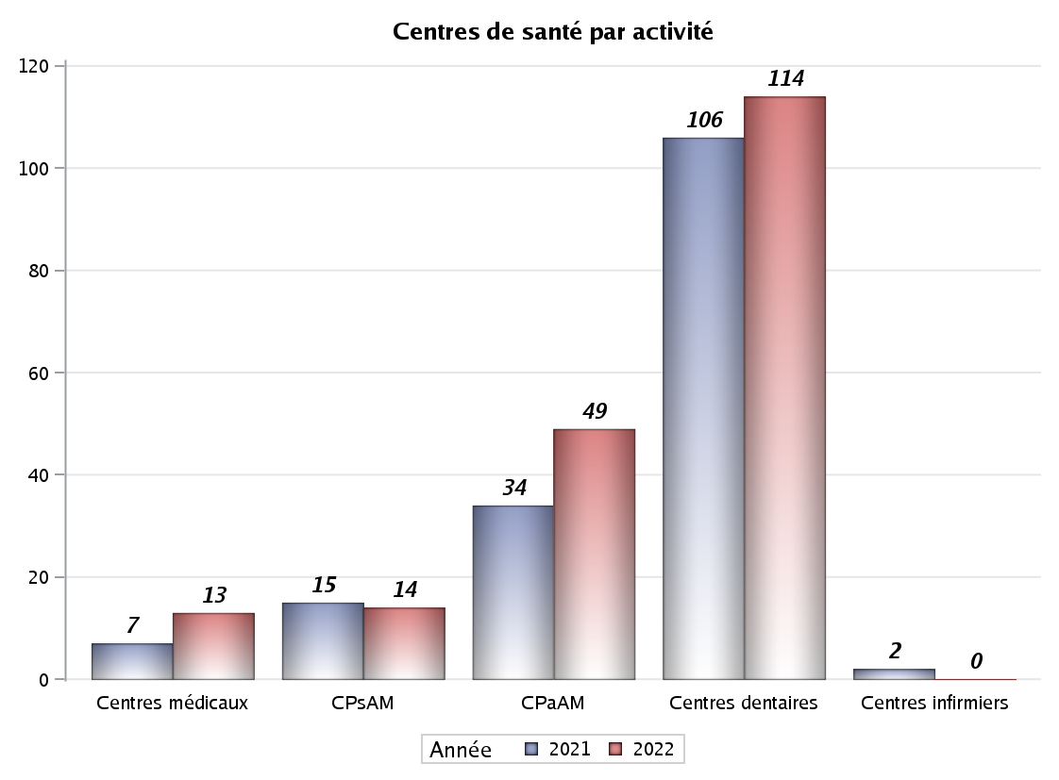

Implantation
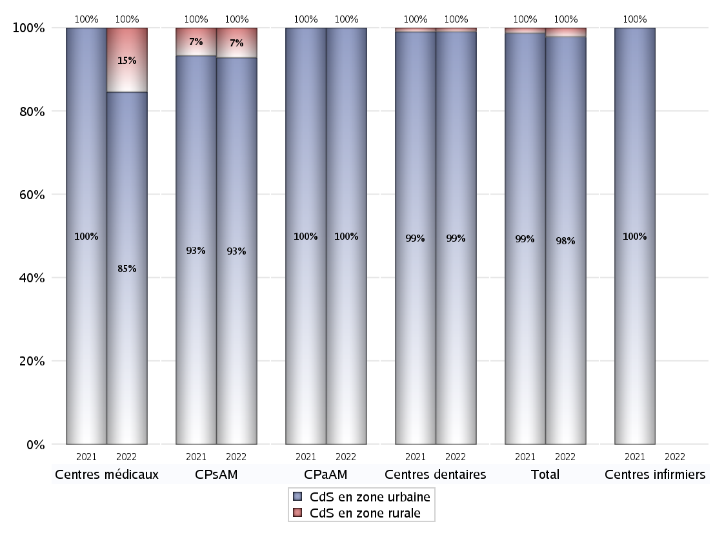
,
 | centres médicaux |  |  | Centres de santé polyvalents sans auxiliaires médicaux CPsAM |  | Centres de santé polyvalents avec auxiliaires médicaux CPaAM |  | Total centres à activité médicale | Centres de santé dentaires |  |  | Centres de santé infirmiers |  | Grand Total | Dont centres de santé pluri professionnels
 | avec MG et avec auxiliaires médicaux | avec MG et sans auxiliaires médicaux | sans MG | avec MG | sans MG | avec MG | sans MG |  | avec MG et avec auxiliaires médicaux | avec MG et sans auxiliaires médicaux | sans MG | avec MG | sans MG
CdS en zone urbaine | 3 | 3 | 5 | 11 | 2 | 29 | 20 | 73 | 0 | 3 | 110 | 0 | 0 | 186 | 37
Sous total zone urbaine | 11 |  |  | 13 |  | 49 |  |  | 113 |  |  | 0
Dont QPV | 2 | 0 | 1 | 4 | 0 | 5 | 4 | 16 | 0 | 0 | 13 | 0 | 0 | 29 | 9
Dont quartier vécu | 0 | 0 | 0 | 0 | 0 | 0 | 0 | 0 | 0 | 0 | 2 | 0 | 0 | 2 | 0
Dont zone prioritaire du SROS | 0 | 1 | 1 | 2 | 0 | 7 | 1 | 12 | 0 | 0 | 20 | 0 | 0 | 32 | 9
CdS en zone rurale | 1 | 1 | 0 | 1 | 0 | 0 | 0 | 3 | 0 | 0 | 1 | 0 | 0 | 4 | 2
Sous total zone rurale | 2 |  |  | 1 |  | 0 |  |  | 1 |  |  | 0
Dont zone prioritaire du SROS | 0 | 0 | 0 | 1 | 0 | 0 | 0 | 1 | 0 | 0 | 1 | 0 | 0 | 2 | 1
Total(sous total zone urbaine + sous total zone rurale) | 13 |  |  | 14 |  | 49 |  | 76 | 114 |  |  | 0 |  | 190 | 39

Gestionnaires
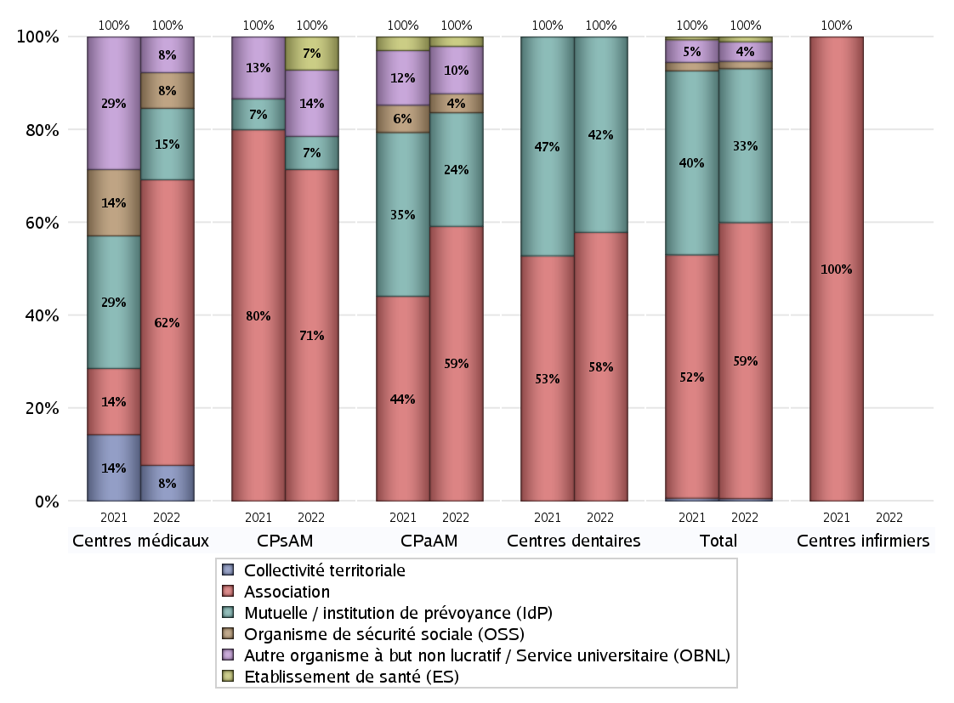
NOMBRE DE CENTRES DE SANTE PAR GESTIONNAIRE
 | centres médicaux |  |  | Centres de santé polyvalents sans auxiliaires médicaux CPsAM |  | Centres de santé polyvalents avec auxiliaires médicaux CPaAM |  | Total centres à activité médicale | Centres de santé dentaires |  |  | Centres de santé infirmiers |  | Grand Total | Dont centres de santé pluri professionnels
 | avec MG et avec auxiliaires médicaux | avec MG et sans auxiliaires médicaux | sans MG | avec MG | sans MG | avec MG | sans MG |  | avec MG et avec auxiliaires médicaux | avec MG et sans auxiliaires médicaux | sans MG | avec MG | sans MG
Collectivité territoriale | 1 | 0 | 0 | 0 | 0 | 0 | 0 | 1 | 0 | 0 | 0 | 0 | 0 | 1 | 1
Sous total Collectivité territoriale | 1 |  |  | 0 |  | 0 |  |  | 0 |  |  | 0
Association | 1 | 3 | 4 | 8 | 2 | 13 | 16 | 47 | 0 | 3 | 63 | 0 | 0 | 113 | 17
Sous total Association | 8 |  |  | 10 |  | 29 |  |  | 66 |  |  | 0
Mutuelle / institution de prévoyance (IdP) | 1 | 0 | 1 | 1 | 0 | 11 | 1 | 15 | 0 | 0 | 48 | 0 | 0 | 63 | 12
Sous total IdP | 2 |  |  | 1 |  | 12 |  |  | 48 |  |  | 0
Organisme de sécurité sociale (OSS) | 0 | 1 | 0 | 0 | 0 | 2 | 0 | 3 | 0 | 0 | 0 | 0 | 0 | 3 | 2
Sous total OSS | 1 |  |  | 0 |  | 2 |  |  | 0 |  |  | 0
Autre organisme à but non lucratif / Service universitaire (OBNL) | 1 | 0 | 0 | 2 | 0 | 2 | 3 | 8 | 0 | 0 | 0 | 0 | 0 | 8 | 5
Sous total OBNL | 1 |  |  | 2 |  | 5 |  |  | 0 |  |  | 0
Organisme à but lucratif (OBL) | 0 | 0 | 0 | 0 | 0 | 0 | 0 | 0 | 0 | 0 | 0 | 0 | 0 | 0 | 0
Sous total OBL | 0 |  |  | 0 |  | 0 |  |  | 0 |  |  | 0
Autre organisme à but lucratif | 0 | 0 | 0 | 0 | 0 | 0 | 0 | 0 | 0 | 0 | 0 | 0 | 0 | 0 | 0
Sous total Autre OBL | 0 |  |  | 0 |  | 0 |  |  | 0 |  |  | 0
Etablissement de santé (ES) | 0 | 0 | 0 | 1 | 0 | 1 | 0 | 2 | 0 | 0 | 0 | 0 | 0 | 2 | 2
Sous total ES | 0 |  |  | 1 |  | 1 |  |  | 0 |  |  | 0
Etat | 0 | 0 | 0 | 0 | 0 | 0 | 0 | 0 | 0 | 0 | 0 | 0 | 0 | 0 | 0
Sous total SU | 0 |  |  | 0 |  | 0 |  |  | 0 |  |  | 0
Total | 13 |  |  | 14 |  | 49 |  | 76 | 114 |  |  | 0 |  | 190 | 39

Effectifs
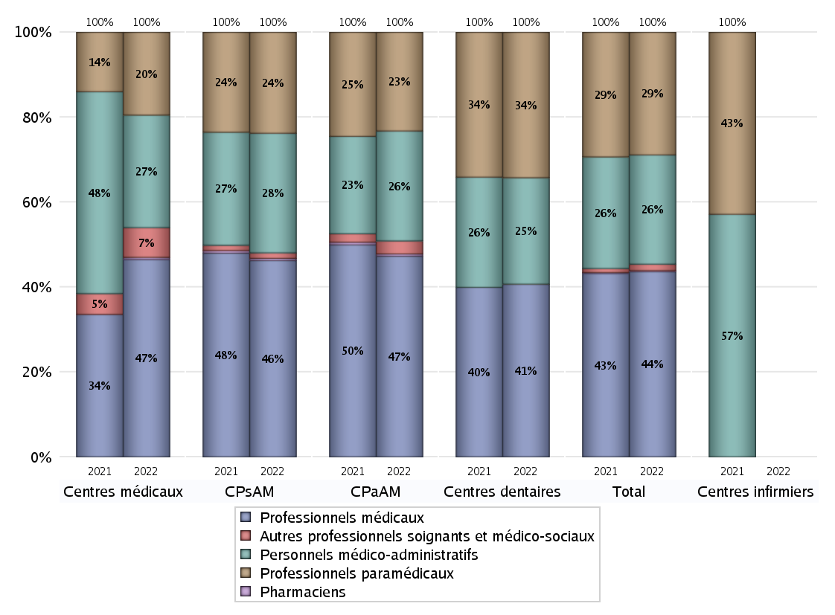
EFFECTIFS DES CENTRES
 | centres médicaux | Centres de santé polyvalents sans auxiliaires médicaux CPsAM | Centres de santé polyvalents avec auxiliaires médicaux CPaAM | Total centres à activité médicale | Centres de santé dentaires | Centres de santé infirmiers | Grand Total
Professionnels médicaux (1) | 93 | 179 | 537 | 809 | 775 | 0 | 1584
Dont Médecins généralistes | 30 | 37 | 148 | 215 | 4 | 0 | 219
Dont Autres médecins spécialistes | 36 | 38 | 270 | 344 | 4 | 0 | 348
Dont Sages-Femmes | 0 | 6 | 11 | 17 | 0 | 0 | 17
Dont Chrirurgiens dentistes | 27 | 98 | 103 | 228 | 764 | 0 | 992
Dont Autres professionnels médicaux | 0 | 0 | 5 | 5 | 3 | 0 | 8
Professionnels paramédicaux (2) | 39 | 92 | 264 | 395 | 653 | 0 | 1048
Dont Infirmiers | 12 | 8 | 61 | 81 | 2 | 0 | 83
Dont Assistants dentaires | 14 | 82 | 69 | 165 | 651 | 0 | 816
Dont Autres | 13 | 2 | 134 | 149 | 0 | 0 | 149
Pharmaciens (3) | 1 | 2 | 6 | 9 | 0 | 0 | 9
Total Professionnels de santé (1)+(2)(+3) | 133 | 273 | 807 | 1213 | 1428 | 0 | 2641
Autres professionnels soignants et médico-sociaux (4) | 14 | 5 | 35 | 54 | 1 | 0 | 55
Personnels médico-administratifs (5) | 53 | 109 | 294 | 456 | 478 | 0 | 934
Total (1)+(2)+(3)+(4)+(5) | 200 | 387 | 1136 | 1723 | 1907 | 0 | 3630

Fonctionnement
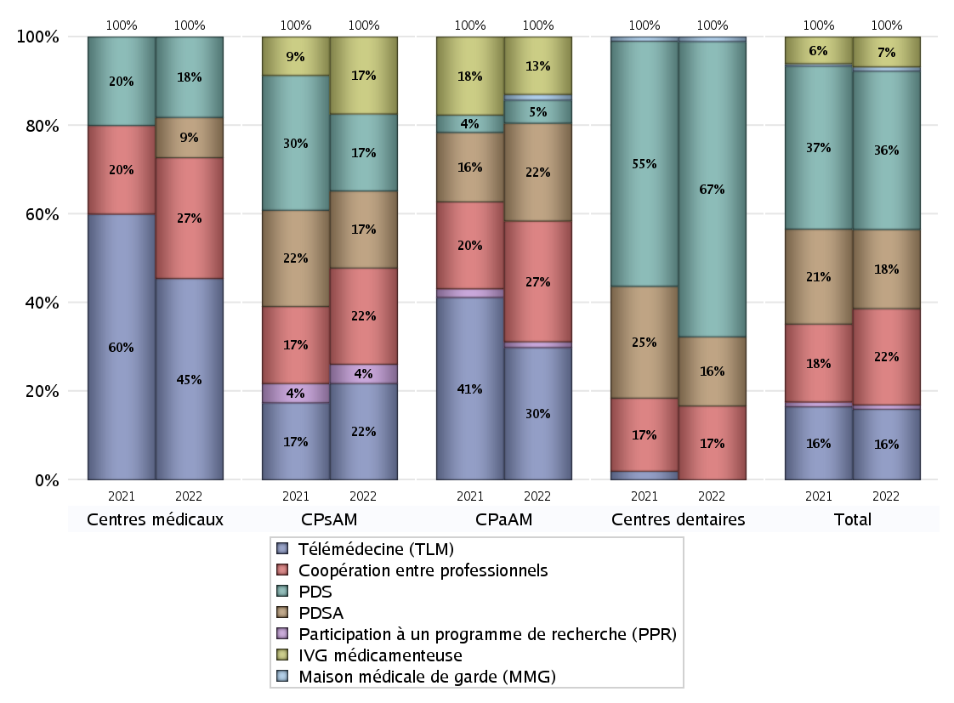
FONCTIONNEMENT(PDSA/MMG/IVG/TLM/PPR/COOP)
 | centres médicaux |  |  | Centres de santé polyvalents sans auxiliaires médicaux CPsAM |  | Centres de santé polyvalents avec auxiliaires médicaux CPaAM |  | Total centres à activité médicale | Centres de santé dentaires |  |  | Centres de santé infirmiers |  | Grand Total | Dont centres de santé pluri professionnels
 | avec MG et avec auxiliaires médicaux | avec MG et sans auxiliaires médicaux | sans MG | avec MG | sans MG | avec MG | sans MG |  | avec MG et avec auxiliaires médicaux | avec MG et sans auxiliaires médicaux | sans MG | avec MG | sans MG
PDSA au sein du centre | 0 | 0 | 1 | 4 | 0 | 3 | 14 | 22 | 0 | 2 | 12 | 0 | 0 | 36 | 3
PDSA en dehors du centre | 0 | 0 | 0 | 0 | 0 | 0 | 0 | 0 | 0 | 0 | 1 | 0 | 0 | 1 | 0
Sous total 1 PDSA | 0 | 0 | 1 | 4 | 0 | 3 | 14 | 22 | 0 | 2 | 13 | 0 | 0 | 37 | 3
Sous total PDSA | 1 |  |  | 4 |  | 17 |  |  | 15 |  |  | 0
PDS au sein du centre | 0 | 0 | 2 | 4 | 0 | 2 | 2 | 10 | 0 | 2 | 59 | 0 | 0 | 71 | 2
PDS en dehors du centre | 0 | 0 | 0 | 0 | 0 | 0 | 0 | 0 | 0 | 0 | 3 | 0 | 0 | 3 | 0
Sous Total 1 PDS | 0 | 0 | 2 | 4 | 0 | 2 | 2 | 10 | 0 | 2 | 62 | 0 | 0 | 74 | 2
Sous total PDS | 2 |  |  | 4 |  | 4 |  |  | 64 |  |  | 0
Maison médicale de garde (MMG) | 0 | 0 | 0 | 0 | 0 | 1 | 0 | 1 | 0 | 0 | 1 | 0 | 0 | 2 | 1
Sous total MMG | 0 |  |  | 0 |  | 1 |  |  | 1 |  |  | 0
IVG instrumentale | 0 | 0 | 0 | 0 | 0 | 0 | 0 | 0 | 0 | 0 | 0 | 0 | 0 | 0 | 0
Sous total IVGI | 0 |  |  | 0 |  | 0 |  |  | 0 |  |  | 0
IVG médicamenteuse | 0 | 0 | 0 | 4 | 0 | 10 | 0 | 14 | 0 | 0 | 0 | 0 | 0 | 14 | 12
Sous total IVGM | 0 |  |  | 4 |  | 10 |  |  | 0 |  |  | 0
Télémédecine (TLM) | 2 | 3 | 0 | 5 | 0 | 19 | 4 | 33 | 0 | 0 | 0 | 0 | 0 | 33 | 25
Sous total TLM | 5 |  |  | 5 |  | 23 |  |  | 0 |  |  | 0
Participation à un programme de recherche (PPR) | 0 | 0 | 0 | 1 | 0 | 1 | 0 | 2 | 0 | 0 | 0 | 0 | 0 | 2 | 2
Sous total PPR | 0 |  |  | 1 |  | 1 |  |  | 0 |  |  | 0
Coopération entre professionnels | 1 | 1 | 1 | 5 | 0 | 5 | 16 | 29 | 0 | 2 | 14 | 0 | 0 | 45 | 9
Sous total Coop | 3 |  |  | 5 |  | 21 |  |  | 16 |  |  | 0
Total | 11 |  |  | 23 |  | 77 |  | 111 | 96 |  |  | 0 |  | 207 | 54

Prévention
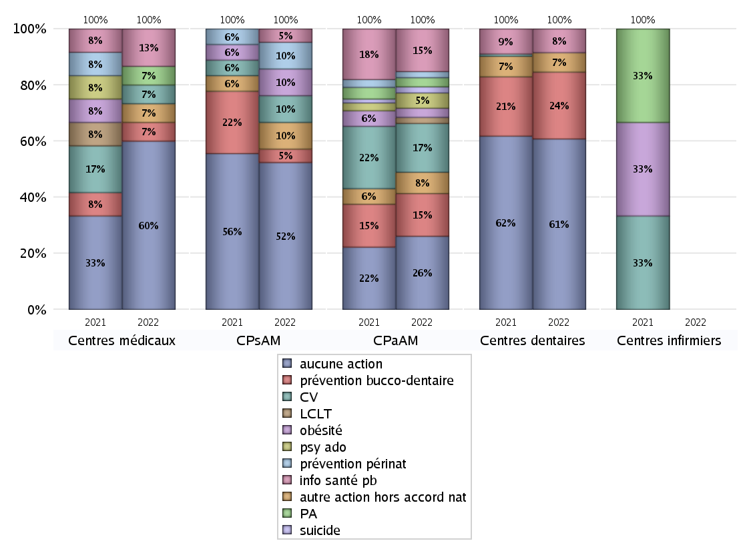
ACTIONS DE PREVENTION
 | centres médicaux |  |  | Centres de santé polyvalents sans auxiliaires médicaux CPsAM |  | Centres de santé polyvalents avec auxiliaires médicaux CPaAM |  | Total centres à activité médicale | Centres de santé dentaires |  |  | Centres de santé infirmiers |  | Grand Total | Dont centres de santé pluri professionnels
 | avec MG et avec auxiliaires médicaux | avec MG et sans auxiliaires médicaux | sans MG | avec MG | sans MG | avec MG | sans MG |  | avec MG et avec auxiliaires médicaux | avec MG et sans auxiliaires médicaux | sans MG | avec MG | sans MG
Aucune action | 2 | 3 | 4 | 9 | 2 | 7 | 17 | 44 | 0 | 3 | 76 | 0 | 0 | 123 | 13
Sous total aucune action | 9 |  |  | 11 |  | 24 |  |  | 79 |  |  | 0
Amélioration de la couverture vaccinale CV) | 0 | 1 | 0 | 2 | 0 | 14 | 2 | 19 | 0 | 0 | 0 | 0 | 0 | 19 | 16
Sous total CV | 1 |  |  | 2 |  | 16 |  |  | 0 |  |  | 0
Lutte contre la tuberculose (LCLT) | 0 | 0 | 0 | 0 | 0 | 2 | 0 | 2 | 0 | 0 | 0 | 0 | 0 | 2 | 2
Sous total LCLT | 0 |  |  | 0 |  | 2 |  |  | 0 |  |  | 0
Surpoids et obésité chez l'enfant | 0 | 0 | 0 | 2 | 0 | 3 | 0 | 5 | 0 | 0 | 0 | 0 | 0 | 5 | 5
Sous total obésité | 0 |  |  | 2 |  | 3 |  |  | 0 |  |  | 0
Souffrance psychique et conduites addictives chez l'adolescent de 12 à 25 ans | 0 | 0 | 0 | 0 | 0 | 5 | 0 | 5 | 0 | 0 | 0 | 0 | 0 | 5 | 5
Sous total souffrance psy ado | 0 |  |  | 0 |  | 5 |  |  | 0 |  |  | 0
Prévention du suicide | 0 | 0 | 0 | 0 | 0 | 2 | 0 | 2 | 0 | 0 | 0 | 0 | 0 | 2 | 2
Sous total prévention suicide | 0 |  |  | 0 |  | 2 |  |  | 0 |  |  | 0
Prévention spécifique en direction des personnes âgées pour les régions non incluses dans les expérimentations PAERPA | 0 | 1 | 0 | 0 | 0 | 3 | 0 | 4 | 0 | 0 | 0 | 0 | 0 | 4 | 3
Sous total prévention PA | 1 |  |  | 0 |  | 3 |  |  | 0 |  |  | 0
Prévention périnatale | 0 | 0 | 0 | 2 | 0 | 2 | 0 | 4 | 0 | 0 | 0 | 0 | 0 | 4 | 4
Sous total prévention périnat | 0 |  |  | 2 |  | 2 |  |  | 0 |  |  | 0
Mission de relais d'information ou d'action de santé publique dans les thèmes visés par l'accord national | 1 | 1 | 0 | 1 | 0 | 14 | 0 | 17 | 0 | 0 | 11 | 0 | 0 | 28 | 16
Sous total info santé pb | 2 |  |  | 1 |  | 14 |  |  | 11 |  |  | 0
Prévention bucco-dentaire (mission de santé publique dentaire ou bilan bucco dentaire) | 0 | 0 | 1 | 1 | 0 | 14 | 0 | 16 | 0 | 0 | 31 | 0 | 0 | 47 | 15
Sous total prévention bucco-dentaire | 1 |  |  | 1 |  | 14 |  |  | 31 |  |  | 0
Autre action non visée dans l'accord national | 1 | 0 | 0 | 2 | 0 | 6 | 1 | 10 | 0 | 0 | 9 | 0 | 0 | 19 | 8
Sous total autre action hors accord nat | 1 |  |  | 2 |  | 7 |  |  | 9 |  |  | 0

Total1 des Centres de santé avec au moins une action | 2 | 1 | 1 | 3 | 0 | 22 | 3 | 32 | 0 | 0 | 35 | 0 | 0 | 67 | 26
Total2 des Centres de santé avec au moins une action | 4 |  |  | 3 |  | 25 |  |  | 35 |  |  | 0

ETP
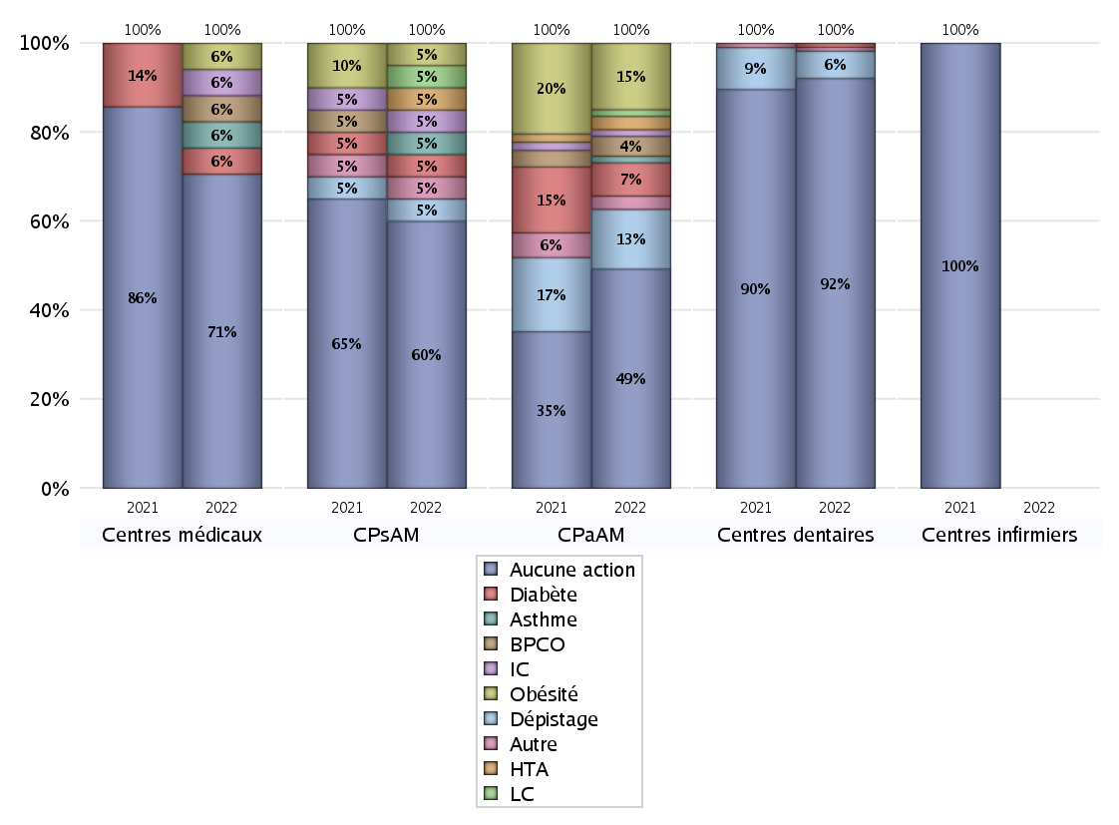
EDUCATION THERAPEUTIQUE DU PATIENT
 | centres médicaux |  |  | Centres de santé polyvalents sans auxiliaires médicaux CPsAM |  | Centres de santé polyvalents avec auxiliaires médicaux CPaAM |  | Total centres à activité médicale | Centres de santé dentaires |  |  | Centres de santé infirmiers |  | Grand Total | Dont centres de santé pluri professionnels
 | avec MG et avec auxiliaires médicaux | avec MG et sans auxiliaires médicaux | sans MG | avec MG | sans MG | avec MG | sans MG |  | avec MG et avec auxiliaires médicaux | avec MG et sans auxiliaires médicaux | sans MG | avec MG | sans MG
Aucune action | 4 | 3 | 5 | 10 | 2 | 15 | 18 | 57 | 0 | 3 | 102 | 0 | 0 | 162 | 23
Sous total aucune action | 12 |  |  | 12 |  | 33 |  |  | 105 |  |  | 0
Diabète | 0 | 1 | 0 | 1 | 0 | 5 | 0 | 7 | 0 | 0 | 1 | 0 | 0 | 8 | 6
Sous total diabète | 1 |  |  | 1 |  | 5 |  |  | 1 |  |  | 0
Asthme | 0 | 1 | 0 | 1 | 0 | 1 | 0 | 3 | 0 | 0 | 0 | 0 | 0 | 3 | 2
Sous total asthme | 1 |  |  | 1 |  | 1 |  |  | 0 |  |  | 0
BPCO | 0 | 1 | 0 | 0 | 0 | 3 | 0 | 4 | 0 | 0 | 0 | 0 | 0 | 4 | 3
Sous total BPCO | 1 |  |  | 0 |  | 3 |  |  | 0 |  |  | 0
Insuffisance cardiaque (IC) | 0 | 1 | 0 | 1 | 0 | 1 | 0 | 3 | 0 | 0 | 0 | 0 | 0 | 3 | 2
Sous total IC | 1 |  |  | 1 |  | 1 |  |  | 0 |  |  | 0
HTA | 0 | 0 | 0 | 1 | 0 | 2 | 0 | 3 | 0 | 0 | 0 | 0 | 0 | 3 | 3
Sous total HTA | 0 |  |  | 1 |  | 2 |  |  | 0 |  |  | 0
Lombalgie chronique (LC) | 0 | 0 | 0 | 1 | 0 | 1 | 0 | 2 | 0 | 0 | 0 | 0 | 0 | 2 | 2
Sous total LC | 0 |  |  | 1 |  | 1 |  |  | 0 |  |  | 0
Obésité | 0 | 1 | 0 | 1 | 0 | 10 | 0 | 12 | 0 | 0 | 0 | 0 | 0 | 12 | 11
Sous total obésité | 1 |  |  | 1 |  | 10 |  |  | 0 |  |  | 0
VIH | 0 | 0 | 0 | 0 | 0 | 0 | 0 | 0 | 0 | 0 | 0 | 0 | 0 | 0 | 0
Sous total VIH | 0 |  |  | 0 |  | 0 |  |  | 0 |  |  | 0
Douleur | 0 | 0 | 0 | 0 | 0 | 0 | 0 | 0 | 0 | 0 | 0 | 0 | 0 | 0 | 0
Sous total douleur | 0 |  |  | 0 |  | 0 |  |  | 0 |  |  | 0
Action de dépistage | 0 | 0 | 0 | 1 | 0 | 9 | 0 | 10 | 0 | 0 | 7 | 0 | 0 | 17 | 10
Sous total dépistage | 0 |  |  | 1 |  | 9 |  |  | 7 |  |  | 0
Autre | 0 | 0 | 0 | 1 | 0 | 0 | 2 | 3 | 0 | 0 | 1 | 0 | 0 | 4 | 1
Sous total autre | 0 |  |  | 1 |  | 2 |  |  | 1 |  |  | 0

Total1 des Centres de santé avec au moins une action | 0 | 1 | 0 | 2 | 0 | 14 | 2 | 19 | 0 | 0 | 9 | 0 | 0 | 28 | 16
Total2 des Centres de santé avec au moins une action | 1 |  |  | 2 |  | 16 |  |  | 9 |  |  | 0

promo santé
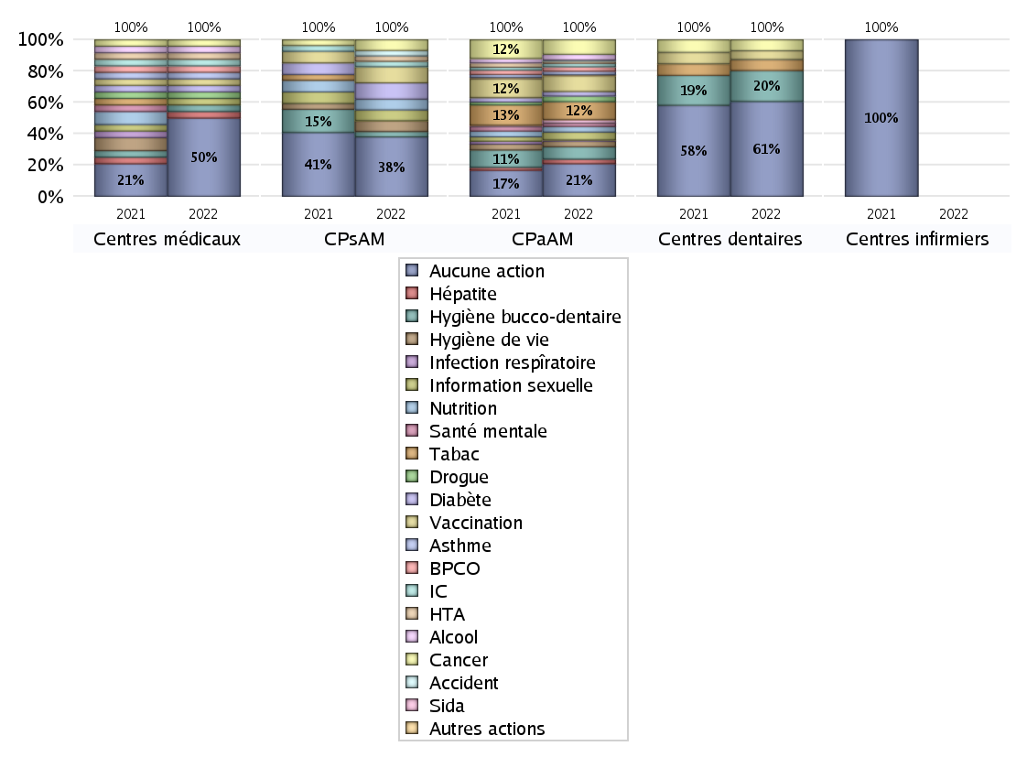
PROMOTION ET EDUCATION POUR LA SANTE
 | centres médicaux |  |  | Centres de santé polyvalents sans auxiliaires médicaux CPsAM |  | Centres de santé polyvalents avec auxiliaires médicaux CPaAM |  | Total centres à activité médicale | Centres de santé dentaires |  |  | Centres de santé infirmiers |  | Grand Total | Dont centres de santé pluri professionnels
 | avec MG et avec auxiliaires médicaux | avec MG et sans auxiliaires médicaux | sans MG | avec MG | sans MG | avec MG | sans MG |  | avec MG et avec auxiliaires médicaux | avec MG et sans auxiliaires médicaux | sans MG | avec MG | sans MG
Aucune action | 4 | 3 | 5 | 9 | 2 | 11 | 18 | 52 | 0 | 3 | 83 | 0 | 0 | 138 | 18
Sous total aucune action | 12 |  |  | 11 |  | 29 |  |  | 86 |  |  | 0
diabète | 0 | 1 | 0 | 3 | 0 | 4 | 0 | 8 | 0 | 0 | 0 | 0 | 0 | 8 | 7
Sous total diabète | 1 |  |  | 3 |  | 4 |  |  | 0 |  |  | 0
asthme | 0 | 1 | 0 | 0 | 0 | 3 | 0 | 4 | 0 | 0 | 0 | 0 | 0 | 4 | 3
Sous total asthme | 1 |  |  | 0 |  | 3 |  |  | 0 |  |  | 0
BPCO | 0 | 1 | 0 | 0 | 0 | 4 | 0 | 5 | 0 | 0 | 0 | 0 | 0 | 5 | 4
Sous total BPCO | 1 |  |  | 0 |  | 4 |  |  | 0 |  |  | 0
Insuffisance cardiaque (IC) | 0 | 1 | 0 | 1 | 0 | 3 | 0 | 5 | 0 | 0 | 0 | 0 | 0 | 5 | 4
Sous total IC | 1 |  |  | 1 |  | 3 |  |  | 0 |  |  | 0
HTA | 0 | 1 | 0 | 1 | 0 | 2 | 0 | 4 | 0 | 0 | 0 | 0 | 0 | 4 | 3
Sous total HTA | 1 |  |  | 1 |  | 2 |  |  | 0 |  |  | 0
Accident de la vie courante | 0 | 0 | 0 | 1 | 0 | 1 | 0 | 2 | 0 | 0 | 0 | 0 | 0 | 2 | 2
Sous total accident | 0 |  |  | 1 |  | 1 |  |  | 0 |  |  | 0
Alcool | 0 | 1 | 0 | 0 | 0 | 5 | 0 | 6 | 0 | 0 | 0 | 0 | 0 | 6 | 5
Sous total alcool | 1 |  |  | 0 |  | 5 |  |  | 0 |  |  | 0
cancer | 0 | 1 | 0 | 2 | 0 | 13 | 0 | 16 | 0 | 0 | 10 | 0 | 0 | 26 | 15
Sous total cancer | 1 |  |  | 2 |  | 13 |  |  | 10 |  |  | 0
Hépatite | 0 | 1 | 0 | 0 | 0 | 4 | 0 | 5 | 0 | 0 | 0 | 0 | 0 | 5 | 4
Sous total hépatite | 1 |  |  | 0 |  | 4 |  |  | 0 |  |  | 0
Hygiène bucco-dentaire | 0 | 1 | 0 | 1 | 0 | 11 | 0 | 13 | 0 | 0 | 28 | 0 | 0 | 41 | 12
Sous total hygiène bucco-dentaire | 1 |  |  | 1 |  | 11 |  |  | 28 |  |  | 0
Hygiène de vie | 0 | 0 | 0 | 2 | 0 | 5 | 0 | 7 | 0 | 0 | 0 | 0 | 0 | 7 | 7
Sous total hygiène de vie | 0 |  |  | 2 |  | 5 |  |  | 0 |  |  | 0
Infection respiratoire | 0 | 0 | 0 | 0 | 0 | 1 | 0 | 1 | 0 | 0 | 0 | 0 | 0 | 1 | 1
Sous total infection respîratoire | 0 |  |  | 0 |  | 1 |  |  | 0 |  |  | 0
Information sexuelle | 0 | 1 | 0 | 2 | 0 | 7 | 0 | 10 | 0 | 0 | 0 | 0 | 0 | 10 | 9
Sous total information sexuelle | 1 |  |  | 2 |  | 7 |  |  | 0 |  |  | 0
Nutrition | 0 | 0 | 0 | 2 | 0 | 5 | 0 | 7 | 0 | 0 | 0 | 0 | 0 | 7 | 7
Sous total nutrition | 0 |  |  | 2 |  | 5 |  |  | 0 |  |  | 0
santé mentale | 0 | 0 | 0 | 0 | 0 | 3 | 0 | 3 | 0 | 0 | 0 | 0 | 0 | 3 | 3
Sous total santé mentale | 0 |  |  | 0 |  | 3 |  |  | 0 |  |  | 0
Sida | 0 | 0 | 0 | 0 | 0 | 3 | 0 | 3 | 0 | 0 | 0 | 0 | 0 | 3 | 3
Sous total sida | 0 |  |  | 0 |  | 3 |  |  | 0 |  |  | 0
Tabac | 0 | 0 | 0 | 0 | 0 | 14 | 2 | 16 | 0 | 0 | 10 | 0 | 0 | 26 | 14
Sous total tabac | 0 |  |  | 0 |  | 16 |  |  | 10 |  |  | 0
Usage de la drogue | 0 | 1 | 0 | 0 | 0 | 5 | 0 | 6 | 0 | 0 | 0 | 0 | 0 | 6 | 5
Sous total drogue | 1 |  |  | 0 |  | 5 |  |  | 0 |  |  | 0
Vaccination | 0 | 1 | 0 | 3 | 0 | 14 | 0 | 18 | 0 | 0 | 8 | 0 | 0 | 26 | 17
Sous total vaccination | 1 |  |  | 3 |  | 14 |  |  | 8 |  |  | 0
Autres actions | 0 | 0 | 0 | 0 | 0 | 1 | 0 | 1 | 0 | 0 | 0 | 0 | 0 | 1 | 1
Sous total autres actions | 0 |  |  | 0 |  | 1 |  |  | 0 |  |  | 0

Total1 des Centres de santé avec au moins une action | 0 | 1 | 0 | 3 | 0 | 18 | 2 | 24 | 0 | 0 | 28 | 0 | 0 | 52 | 21
Total2 des Centres de santé avec au moins une action | 1 |  |  | 3 |  | 20 |  |  | 28 |  |  | 0

activités spécifiques
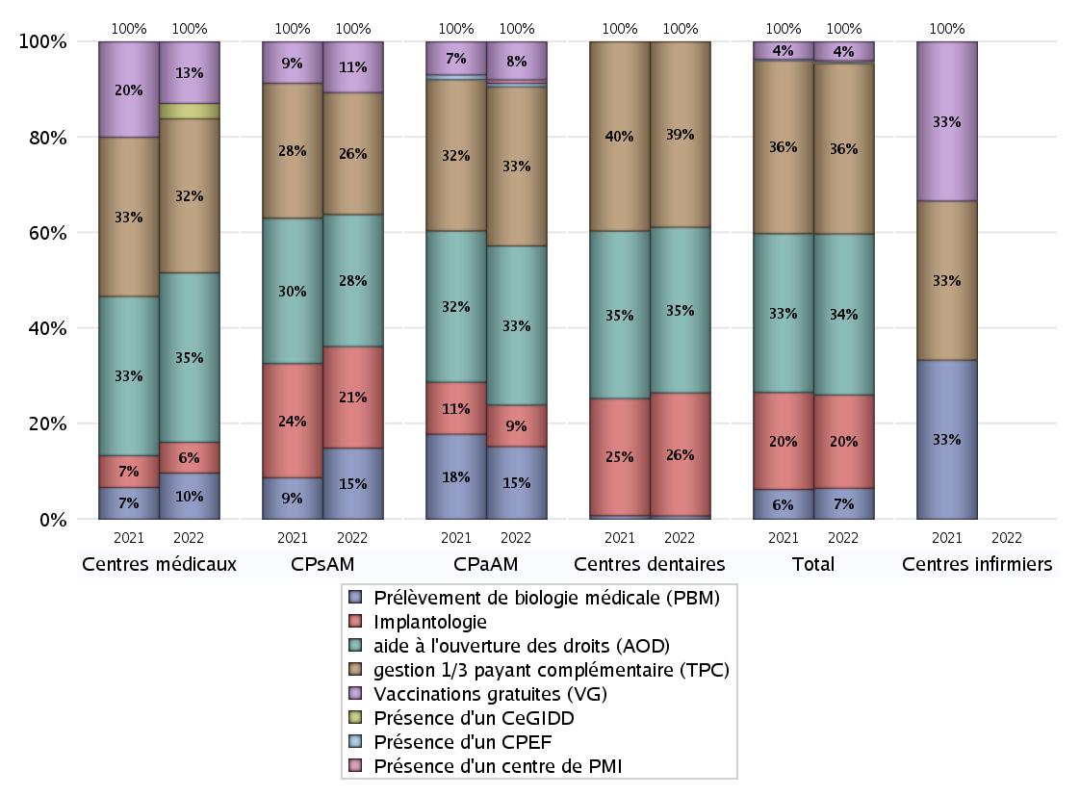
ACTIVITES SPECIFIQUES
 | centres médicaux |  |  | Centres de santé polyvalents sans auxiliaires médicaux CPsAM |  | Centres de santé polyvalents avec auxiliaires médicaux CPaAM |  | Total centres à activité médicale | Centres de santé dentaires |  |  | Centres de santé infirmiers |  | Grand Total | Dont centres de santé pluri professionnels
 | avec MG et avec auxiliaires médicaux | avec MG et sans auxiliaires médicaux | sans MG | avec MG | sans MG | avec MG | sans MG |  | avec MG et avec auxiliaires médicaux | avec MG et sans auxiliaires médicaux | sans MG | avec MG | sans MG
Prélèvement de biologie médicale (PBM) | 3 | 0 | 0 | 7 | 0 | 18 | 3 | 31 | 0 | 0 | 2 | 0 | 0 | 33 | 25
Sous total PBM | 3 |  |  | 7 |  | 21 |  |  | 2 |  |  | 0
Implantologie | 0 | 0 | 2 | 9 | 1 | 10 | 2 | 24 | 0 | 3 | 72 | 0 | 0 | 99 | 13
Sous total implanto | 2 |  |  | 10 |  | 12 |  |  | 75 |  |  | 0
aide à l'ouverture des droits (AOD) | 3 | 4 | 4 | 11 | 2 | 28 | 18 | 70 | 0 | 3 | 98 | 0 | 0 | 171 | 36
Sous total AOD | 11 |  |  | 13 |  | 46 |  |  | 101 |  |  | 0
gestion 1/3 payant complémentaire (TPC) | 3 | 2 | 5 | 10 | 2 | 28 | 18 | 68 | 0 | 3 | 110 | 0 | 0 | 181 | 35
Sous total TPC | 10 |  |  | 12 |  | 46 |  |  | 113 |  |  | 0
Présence d'un CLAT | 0 | 0 | 0 | 0 | 0 | 0 | 0 | 0 | 0 | 0 | 0 | 0 | 0 | 0 | 0
Sous total CLAT | 0 |  |  | 0 |  | 0 |  |  | 0 |  |  | 0
Présence d'un CeGIDD | 1 | 0 | 0 | 0 | 0 | 0 | 0 | 1 | 0 | 0 | 0 | 0 | 0 | 1 | 1
Sous total CeGIDD | 1 |  |  | 0 |  | 0 |  |  | 0 |  |  | 0
Présence d'un CPEF | 0 | 0 | 0 | 0 | 0 | 1 | 0 | 1 | 0 | 0 | 0 | 0 | 0 | 1 | 1
Sous total CPEF | 0 |  |  | 0 |  | 1 |  |  | 0 |  |  | 0
Présence d'un centre de PMI | 0 | 0 | 0 | 0 | 0 | 1 | 0 | 1 | 0 | 0 | 0 | 0 | 0 | 1 | 1
Sous total PMI | 0 |  |  | 0 |  | 1 |  |  | 0 |  |  | 0
Vaccinations gratuites (VG) | 3 | 1 | 0 | 5 | 0 | 9 | 2 | 20 | 0 | 0 | 0 | 0 | 0 | 20 | 15
Sous total VG | 4 |  |  | 5 |  | 11 |  |  | 0 |  |  | 0
Total | 31 |  |  | 47 |  | 138 |  | 216 | 291 |  |  | 0 |  | 507 | 127

